Лист 1
Прайс-лист
МИР ПРЯЖИ

В валюте: руб. (курс 1).
Цены указаны на 07.08.2020

№ | Номенклатура/ Характеристика номенклатуры | Описание | Изображение | Артикул | Цена | Ед. | Остаток | Ссылка на сайт
 | Кружево CL-001, 100% хлопок, 8мм*20м | Кружево CL-001, 100% хлопок, 8мм*20м | 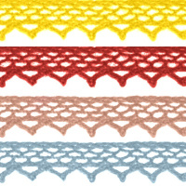 | 7707032 | 284.20 |  |  | Изображение
 | Кружево CL-001, 100% хлопок, 8мм*20м (JD002, черный) |  | 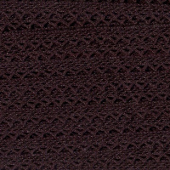 |  | 284.20 | упак | 4 | Изображение
 | Кружево CL-001, 100% хлопок, 8мм*20м (JD010, св.жёлтый) |  |  |  | 284.20 | упак | 9 | Изображение
 | Кружево CL-001, 100% хлопок, 8мм*20м (JD013, жёлтый) |  |  |  | 284.20 | упак | 8 | Изображение
 | Кружево CL-001, 100% хлопок, 8мм*20м (JD017, розовый) |  | 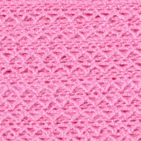 |  | 284.20 | упак | 30 | Изображение
 | Кружево CL-001, 100% хлопок, 8мм*20м (JD020, св.розовый) |  | 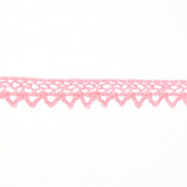 |  | 284.20 | упак | 11 | Изображение
 | Кружево CL-001, 100% хлопок, 8мм*20м (JD037, красный) |  | 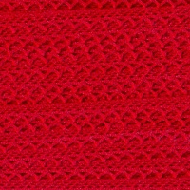 |  | 284.20 | упак | 4 | Изображение
 | Кружево CL-001, 100% хлопок, 8мм*20м (JD041, голубой (св.-серый)) |  | 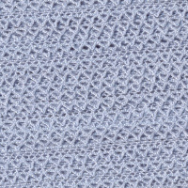 |  | 284.20 | упак | 4 | Изображение
 | Кружево CL-001, 100% хлопок, 8мм*20м (JD054, синий) |  | 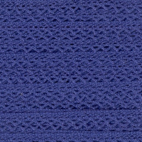 |  | 284.20 | упак | 12 | Изображение
 | Кружево CL-001, 100% хлопок, 8мм*20м (JD113, бордовый) |  | 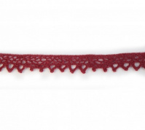 |  | 284.20 | упак | 4 | Изображение
 | Кружево CL-091, 33мм*20м , цвет: JD017 розовый | Кружево CL-091, 33мм*20м , цвет: JD017 розовый | 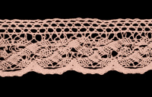 | 7707036 | 923.00 |  |  | Изображение
 | Кружево CL-091, 33мм*20м , цвет: JD017 розовый |  |  |  | 923.00 | упак | 1 | Изображение
 | Кружево CL-091, 33мм*20м , цвет: JD041 голубой | Кружево CL-091, 33мм*20м , цвет: JD041 голубой | 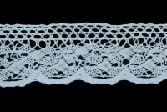 | 7707036 | 923.00 |  |  | Изображение
 | Кружево CL-091, 33мм*20м , цвет: JD041 голубой |  |  |  | 923.00 | упак | 1 | Изображение
 | Кружево вязаное 0575-1059 2,0см*13,71м, №12 (цвет: А540 персик) | Кружево вязаное 0575-1059 2,0см*13,71м, №12 (цвет: А540 персик) |  | 676500 | 408.70 |  |  | Изображение
 | Кружево вязаное 0575-1059 2,0см*13,71м, №12 (цвет: А540 персик) |  |  |  | 408.70 | шт | 10 | Изображение
 | Кружево вязаное 0575-1059 2,0см*13,71м, №12 (цвет: А549 розовый) | Кружево вязаное 0575-1059 2,0см*13,71м, №12 (цвет: А549 розовый) |  | 676500 | 408.70 |  |  | Изображение
 | Кружево вязаное 0575-1059 2,0см*13,71м, №12 (цвет: А549 розовый) |  |  |  | 408.70 | шт | 11 | Изображение
 | Кружево вязаное 0575-1059 2,0см*13,71м, №12 (цвет: А554 гр.розовый) | Кружево вязаное 0575-1059 2,0см*13,71м, №12 (цвет: А554 гр.розовый) |  | 676500 | 408.70 |  |  | Изображение
 | Кружево вязаное 0575-1059 2,0см*13,71м, №12 (цвет: А554 гр.розовый) |  |  |  | 408.70 | шт | 2 | Изображение
 | Кружево вязаное 0575-1059 2,0см*13,71м, №12 (цвет: А652 фиолетовый) | Кружево вязаное 0575-1059 2,0см*13,71м, №12 (цвет: А652 фиолетовый) |  | 676500 | 408.70 |  |  | Изображение
 | Кружево вязаное 0575-1059 2,0см*13,71м, №12 (цвет: А652 фиолетовый) |  |  |  | 408.70 | шт | 4 | Изображение
 | Кружево вязаное 0575-1059 2,0см*13,71м, №12 (цвет: А783 светло-голубой) | Кружево вязаное 0575-1059 2,0см*13,71м, №12 (цвет: А783 светло-голубой) |  | 676500 | 408.70 |  |  | Изображение
 | Кружево вязаное 0575-1059 2,0см*13,71м, №12 (цвет: А783 светло-голубой) |  |  |  | 408.70 | шт | 3 | Изображение
 | Кружево вязаное 3898 "Астра" 2см*9м (цвет: черный) | Кружево вязаное 3898 "Астра" 2см*9м (цвет: черный) | 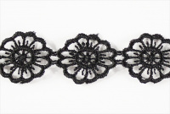 | 7704389 | 179.55 |  |  | Изображение
 | Кружево вязаное 3898 "Астра" 2см*9м (цвет: черный) |  |  |  | 179.55 | шт | 15 | Изображение
 | Тесьма жаккард 1963 в рулоне, 12мм х 16,4 м, цвет 2 | Тесьма жаккард 1963 в рулоне, 12мм х 16,4 м, цвет 2 |  | 7703256 | 91.84 |  |  | Изображение
 | Тесьма жаккард 1963 в рулоне, 12мм х 16,4 м, цвет 2 |  |  |  | 91.84 | шт | 1 | Изображение
 | Тесьма жаккард 1964 в рулоне, 15мм х 16,4 м, цвет 2 | Тесьма жаккард 1964 в рулоне, 15мм х 16,4 м, цвет 2 |  | 7703257 | 101.68 |  |  | Изображение
 | Тесьма жаккард 1964 в рулоне, 15мм х 16,4 м, цвет 2 |  |  |  | 101.68 | шт | 8 | Изображение
 | Тесьма жаккард 2176 в рулоне, 20мм*16,4м. цвет 1 | Тесьма жаккард 2176 в рулоне, 20мм*16,4м. цвет 1 |  | 7703277 | 137.10 |  |  | Изображение
 | Тесьма жаккард 2176 в рулоне, 20мм*16,4м. цвет 1 |  |  |  | 137.10 | шт | 3 | Изображение
 | Шитье х/б 455, 3,5см*9м (цвет голубой) | Шитье х/б 455, 3,5см*9м (цвет голубой) | 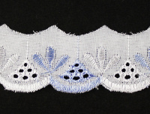 | 7704374 | 242.73 |  |  | Изображение
 | Шитье х/б 455, 3,5см*9м (цвет голубой) |  |  |  | 242.73 | упак | 25 | Изображение
 | Шитье х/б 455, 3,5см*9м (цвет розовый) | Шитье х/б 455, 3,5см*9м (цвет розовый) | 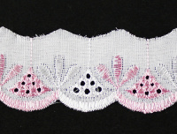 | 7704374 | 242.73 |  |  | Изображение
 | Шитье х/б 455, 3,5см*9м (цвет розовый) |  |  |  | 242.73 | упак | 22 | Изображение
 | Шитье х/б 7017, 4,5см*9м (цвет голубой) | Шитье х/б 7017, 4,5см*9м (цвет голубой) | 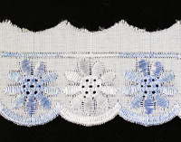 | 7704378 | 283.50 |  |  | Изображение
 | Шитье х/б 7017, 4,5см*9м (цвет голубой) |  |  |  | 283.50 | упак | 8 | Изображение
 | Шитье х/б 7017, 4,5см*9м (цвет розовый) | Шитье х/б 7017, 4,5см*9м (цвет розовый) | 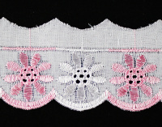 | 7704378 | 283.50 |  |  | Изображение
 | Шитье х/б 7017, 4,5см*9м (цвет розовый) |  |  |  | 283.50 | упак | 12 | Изображение
 | Шнурок для бижутерии "Астра" WRE1002-B1, 43 см, d=2.5мм, велюр, черный | Шнурок для бижутерии "Астра" WRE1002-B1, 43 см, d=2.5мм, велюр, черный | 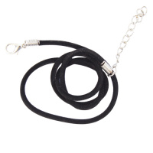 | 7707289 | 26.73 |  |  | Изображение
 | Шнурок для бижутерии "Астра" WRE1002-B1, 43 см, d=2.5мм, велюр, черный |  |  |  | 26.73 | шт | 13 | Изображение
 | Шнурок для бижутерии "Астра" WRE1020-A1, 45 см, d=2.0*1.5мм, кож/зам, черный | Шнурок для бижутерии "Астра" WRE1020-A1, 45 см, d=2.0*1.5мм, кож/зам, черный | 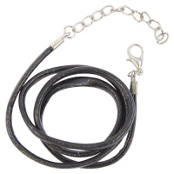 | 7707287 | 31.75 |  |  | Изображение
 | Шнурок для бижутерии "Астра" WRE1020-A1, 45 см, d=2.0*1.5мм, кож/зам, черный |  |  |  | 31.75 | шт | 89 | Изображение
 | Шнурок для бижутерии "Астра" WRE1023-B1, 45 см, d=4.0*1.4 мм, кож/зам, черный | Шнурок для бижутерии "Астра" WRE1023-B1, 45 см, d=4.0*1.4 мм, кож/зам, черный | 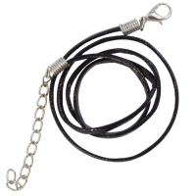 | 7707286 | 26.73 |  |  | Изображение
 | Шнурок для бижутерии "Астра" WRE1023-B1, 45 см, d=4.0*1.4 мм, кож/зам, черный |  |  |  | 26.73 | шт | 132 | Изображение
 | Шнурок для бижутерии "Астра" WRE1028, 45 см, d=4.0 мм, кож/зам, черный | Шнурок для бижутерии "Астра" WRE1028, 45 см, d=4.0 мм, кож/зам, черный | 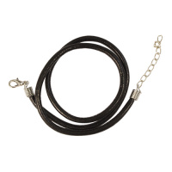 | 7707288 | 57.57 |  |  | Изображение
 | Шнурок для бижутерии "Астра" WRE1028, 45 см, d=4.0 мм, кож/зам, черный |  |  |  | 57.57 | шт | 211 | Изображение
 | Шнурок для бижутерии "Астра" WRE1123, 20 см, d=1.5мм, кож/зам, черный | Шнурок для бижутерии "Астра" WRE1123, 20 см, d=1.5мм, кож/зам, черный | 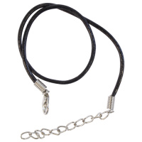 | 7707293 | 29.24 |  |  | Изображение
 | Шнурок для бижутерии "Астра" WRE1123, 20 см, d=1.5мм, кож/зам, черный |  |  |  | 29.24 | шт | 210 | Изображение
 | Шнурок для бижутерии "Астра" WRE1126, 20 см, d=3.0мм, кож/зам, черный | Шнурок для бижутерии "Астра" WRE1126, 20 см, d=3.0мм, кож/зам, черный | 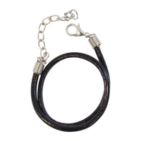 | 7707292 | 29.24 |  |  | Изображение
 | Шнурок для бижутерии "Астра" WRE1126, 20 см, d=3.0мм, кож/зам, черный |  |  |  | 29.24 | шт | 256 | Изображение

